表紙・改定履歴
Webダイレクト販売

画面設計書
管理ユーザー管理画面
G0305

© 2020 Sasuke Financial Lab Inc.

変 更 記 録
版数 REV. | 作成更新日 | 変 更 内 容 | 担 当
01 | 2020-09-10 | 初版 | 小川
02 | 2020-09-28 | UI工程初版 | 小川
03 | 2020-10-02 | UIレビュー結果に対応 | 木部
04 | 2020-11-27 | ・「画面項目定義書」シートにテキストボックスのtypeを追記 ・「画面項目定義書」シートにテキストボックスのプレースホルダーを追記 | 小川
05 | 2020-12-03 | ・「アクション項目定義書」にて、「運用者追加・更新API」が「運用者追加API」と「運用者更新API」に分かれたことによるAPI名の変更対応。 | 緒方
06 | 2020-12-08 | ユーザー作成時のドメインホワイトリストを明記（複合チェック仕様書にしか記載がなかったため） | 小川

画面概要
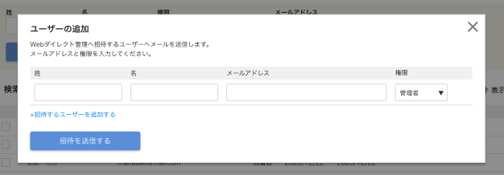
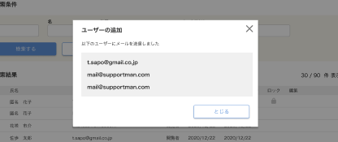
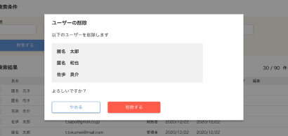
設計説明書 |  |  | システム | 画面名 | 画面ID
 |  |  | Webダイレクト販売 | 管理ユーザー管理画面 | G0305

 | 1 | 画面概要

 |  | 管理システムの運用者を管理する画面である。検索・新規登録・編集・削除などの操作が行える。
 |  | 当画面を表示した際には、全ての運用者を一覧に初期表示。絞り込む場合は、運用者情報の条件による絞り込みを行う。

 |  | ユーザー追加時は、指定のドメインのメールアドレスのみを許可すること（life8739.co.jp）

 | 2 | 画面遷移

画面レイアウト
画面レイアウト |  | システム | 画面名 | 画面ID
 |  | Webダイレクト販売 | 管理ユーザー管理画面 | G0305

A

1

1
2
3
4

B

5
6

1
2
3
4
5
6

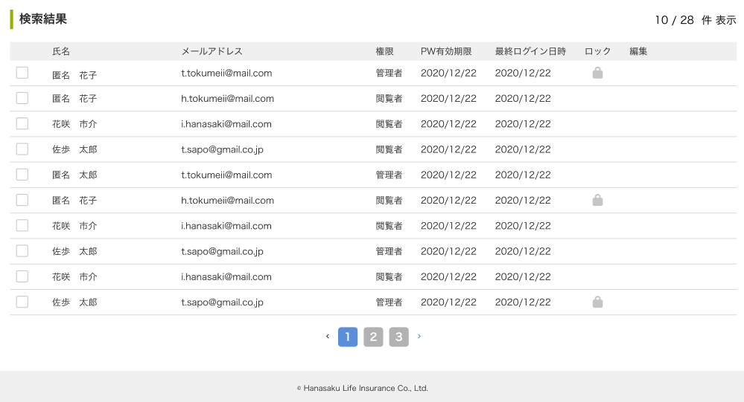

C

 | ※マウスオーバーすると編集できることがわかる表示がされる。行をクリックすると編集ポップアップが開く

C

7

 | ※チェックボックスをチェックすると削除ボタンが表示される。チェックしたユーザーを一括削除が可能。
9
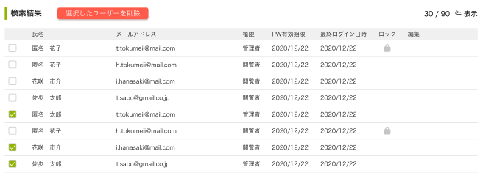

C

8

 | ※ユーザー編集ポップアップ

4
1
2
3

D

5
6

 | ※ユーザー削除確認ポップアップ

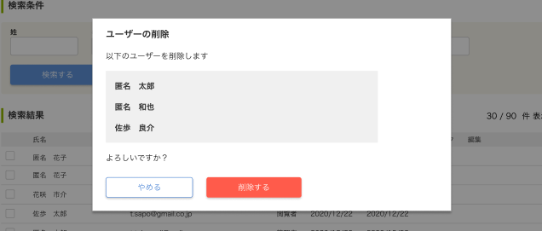

1

E

2
3

 | ※ユーザー追加ポップアップ（初期表示は入力欄は1行）
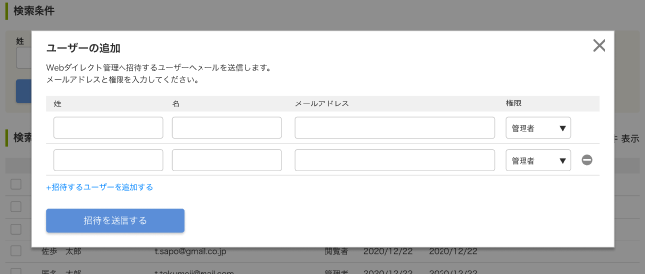

1
2
3
4

F

1

5
G
2

 | ※ユーザー追加完了ポップアップ

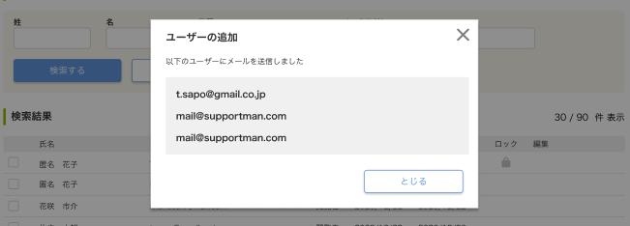

1

H

2

